Portada
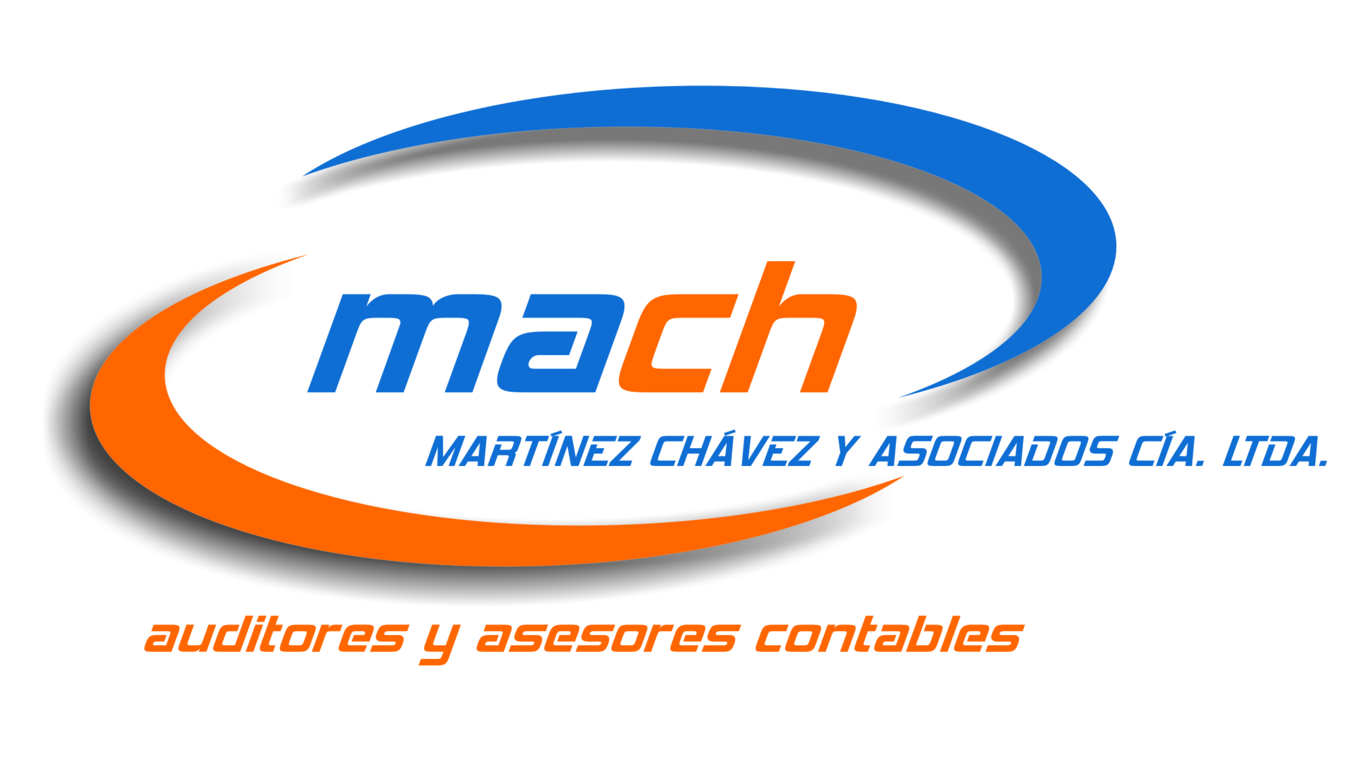

CÁLCULO ANTICIPO MÍNIMO

EJERCICIO FISCAL 2017

PREPARADO POR: EDGAR OLEAS

SI USTED REQUIERE ALGO ADICIONAL PUEDE COMUNICARSE CON NOSOTROS AL 026017934 O
AL CELULAR 0998708353 CON EDGAR PEREZ
eperez@mach.com.ec

